librosVendidos
La siguiente tabla muestra la cantidad de libros vendidos en una librería y su frecuencia Calcule las medidas de tendencia central e interprete

Intervalos | Frecuencia(f) |  | Marca de clase (x) | xf | Frecuencia acumulada (F) | Amplitud | Posición (n)
0--4 | 3 |  | 2 | 6 | 3 | 4 | 10.5
4--8 | 5 |  | 6 | 30 | 8
8--12 | 6 |  | 10 | 60 | 14
12--16 | 4 |  | 14 | 56 | 18
16--20 | 3 |  | 18 | 54 | 21
Total | 21
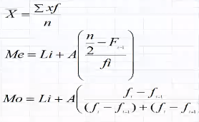

Resultado |  | Interpretación
Media | 9.8095238095
Mediana | 9.6666666667
Moda | 9.3333333333

cajasCereal2
Los siguientes datos representan los pesos en gramos de contenido de 16 cajas de cereal que se seleccionaron al azar de un proceso de llenado con el propósito de verificar medidas de tendencia central,
obténgalas e interprete

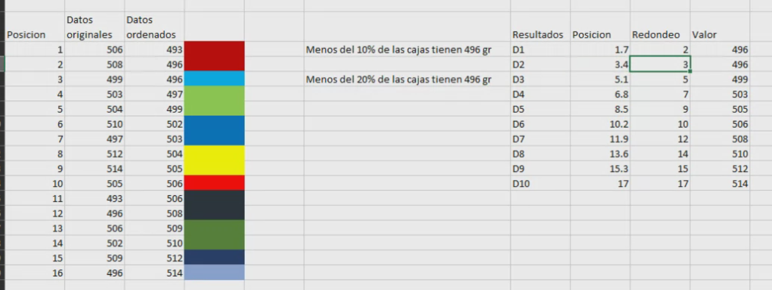
Posición | Datos originales | Datos ordenados
1 | 493 | 493
2 | 496 | 496
3 | 496 | 496 |  | Menos del 25% de las cajas de cereal tienen 497 gr
4 | 497 | 497 | 25%
5 | 499 | 499
6 | 502 | 502
7 | 503 | 503 |  | Menos del 50% de las cajas de cereal tienen 505 gr
8 | 504 | 504
9 | 505 | 505 | 50%
10 | 506 | 506
11 | 506 | 506
12 | 508 | 508 |  | Menos del 75% de las cajas de cereal tienen 509 gr
13 | 509 | 509 | 75%
14 | 510 | 510
15 | 512 | 512
16 | 514 | 514

Resultados | Posición | Redondeo | Valor
Q1 | 4.25 | 4 | 497
Q2=Me | 8.5 | 9 | 505
Q3 | 12.75 | 13 | 509

Media | 503.75
Mediana | 504.5
Moda | 496

cadenaPizzerias
Una cadena de Pizzerías toma una muestra de diez de sus sucursales para tratar de encontrar un modelo matemático que le permita predecir sus ventas y obtuvo los siguientes datos:
la población de personas en miles fue de 2, 6, 8, 8, 12, 16, 20, 20, 22, 26; y las ventas trimestrales en miles de pesos fue de: 58, 105, 88, 118, 117, 137, 157, 168, 149, 202.
Realice una regresión para estimar las ventas de dos sucursales que tienen 14,000 y 30,000 personas como potenciales clientes respectivamen
2. Datos tabulados
Sucursal | Personas(x) | Ventas(y) | XY | X^2
1 | 2 | 58 | 116 | 4
2 | 6 | 105 | 630 | 36
3 | 8 | 88 | 704 | 64
4 | 8 | 118 | 944 | 64
5 | 12 | 117 | 1404 | 144
6 | 16 | 137 | 2192 | 256
7 | 20 | 157 | 3140 | 400
8 | 20 | 168 | 3360 | 400
9 | 22 | 149 | 3278 | 484
10 | 26 | 202 | 5252 | 676
3. Graficar datos

4 y 5 aplicar fórmulas ára encontrar a y b
Sucursal | Personas(x) | Ventas(y) | XY | X^2 | Y^2
1 | 2 | 58 | 116 | 4 | 3364
2 | 6 | 105 | 630 | 36 | 11025
3 | 8 | 88 | 704 | 64 | 7744
4 | 8 | 118 | 944 | 64 | 13924
5 | 12 | 117 | 1404 | 144 | 13689
6 | 16 | 137 | 2192 | 256 | 18769
7 | 20 | 157 | 3140 | 400 | 24649
8 | 20 | 168 | 3360 | 400 | 28224
9 | 22 | 149 | 3278 | 484 | 22201
10 | 26 | 202 | 5252 | 676 | 40804
Totales | 140 | 1299 | 21020 | 2528 | 184393
Media X | 14
Media Y | 129.9

b= | -27532.398734 | ? | 4.98943662
a= |  |  | 60.0478873

6. obtener la ecuación que mejor se ajuste
y= | 60.04+4.98X

7. Error estandar de estimación
Se= | 105639.66613 | 325.02256249 | 13.75153

Regresión lineal para 2 sucursales

sucursal1 | 14000
y= | 60.04+4.98*14
y= | 129.76
 | 14129.76
sucursal2 | 30000
y= | 60.04+4.98*30
y= | 209.44
 | 30209.44

gerenteVentas
Un gerente de ventas reunió los datos siguientes relacionados con las ventas anuales en miles de pesos y los años de experiencia de diez vendedores.
Estime las ventas anuales para un vendedor con 7 años de experiencia

Vendedor | Años de experiencia (X) | Ventas anuales (miles) (Y)
1 | 1 | 80
2 | 3 | 97
3 | 4 | 92
4 | 4 | 102
5 | 6 | 103
6 | 8 | 111
7 | 10 | 119
8 | 10 | 123
9 | 11 | 117
10 | 13 | 136

2. Graficar los datos
Gráfico de dispersión

3. Obtener la ecuacion que mejor se ajuste
Vendedor | Años de experiencia (X) | Ventas anuales (miles) (Y) | XY | X^2 | Y^2
1 | 1 | 80 | 80 | 1 | 6400
2 | 3 | 97 | 291 | 9 | 9409
3 | 4 | 92 | 368 | 16 | 8464
4 | 4 | 102 | 408 | 16 | 10404
5 | 6 | 103 | 618 | 36 | 10609
6 | 8 | 111 | 888 | 64 | 12321
7 | 10 | 119 | 1190 | 100 | 14161
8 | 10 | 123 | 1230 | 100 | 15129
9 | 11 | 117 | 1287 | 121 | 13689
10 | 13 | 136 | 1768 | 169 | 18496
Total | 70 | 1080 | 8128 | 632 | 1166400

MediaX= | 632 | 7
MediaY= |  | 108

b= | 4
a= | 80

y= | 80+4X

Gráfico de dispersión

4. Obtener error estandar de estiamción
Se= | 104746.8 | 4.609772229
 | 323.64610302

5. Obtener el coeficiente de determinación
r2 | 2271.9 | 0.93038493

6. Obtener coeficiente de correlacion
r | 0.96456463236 | Correlación perfecta

 | 0.96456463256

7. Determinar el intervalo de confianza con 95% y 108 ventas anuales
 |  | y | 108
 |  | t.gl | 2.306

 |  | 108+-2.306(4.609/RAIZ(10)

